COTIZADOR CASAS
 | URBANIZACION NAVARRA
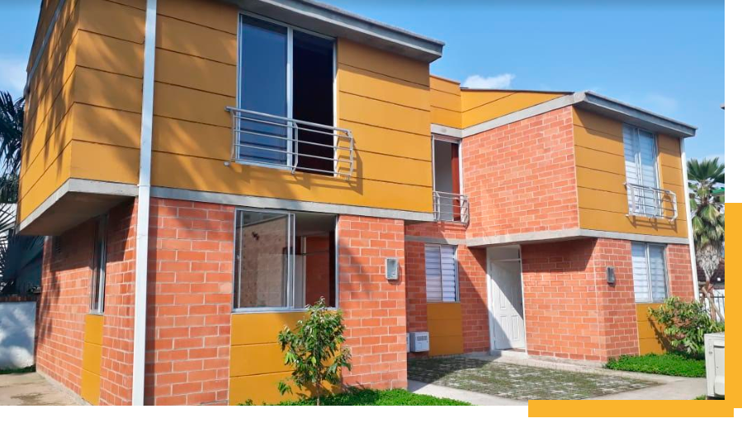

Estas imágenes son ilustrativas y por lo tanto pueden presentar modificaciones en sus diseños, muebles y acabados, contienen elementos de apreciación estética que son interpretación y no comprometen al promotor.

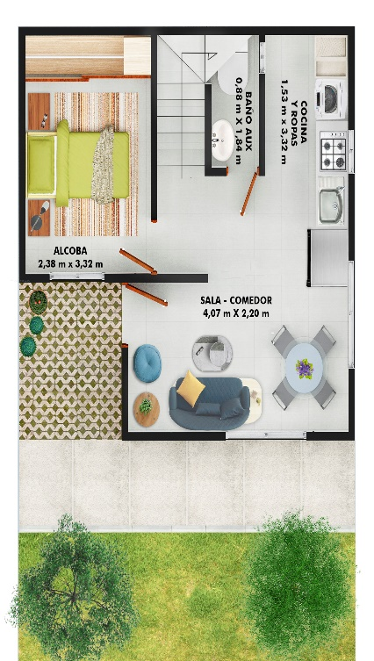
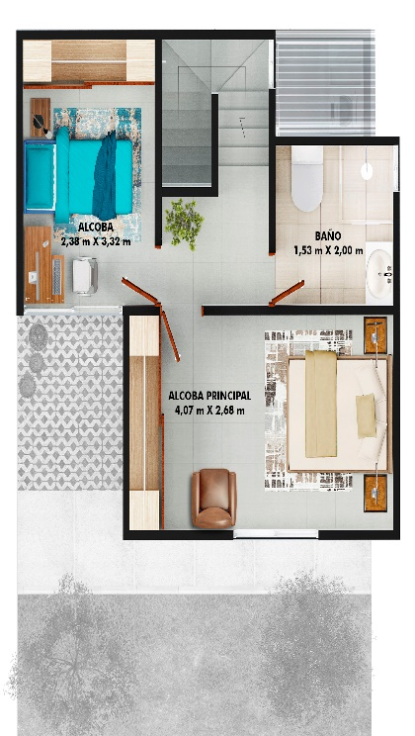
INFORMACIÓN GENERAL
Casa |  | TIPO 1
Garajes |  | N/A
Área construida (m2) |  | 65.37
Valor Inmueble |  |  | $ 192,172,500
130/135 SMMLV AL AÑO DE ESCRITURACION + PLUS ESQ
SIMULADOR
CREDITO REQUERIDO MAX |  |  | $ 134,520,750
SUBSIDIO CAJA DE COMPENSACION |  |  | $28,470,000
CUOTA INICIAL |  | 15.2% | $ 29,181,750
AHORROS
CESANTIAS
PRIMAS DIC 2024 + JUN 2025

Pago inicial restante |  |  | $ 29,181,750

Cuotas Mensuales |  | 13 | $ 2,244,750 | FIDUCIA: CREDICORP CAPITAL
 |  |  |  | BANCO CONSTRUCTOR: DAVIVIENDA
Total cuota inicial |  |  | $ 57,651,750
Crédito |  |  | $ 134,520,750
Total valor inmueble |  |  | $ 192,172,500 | CONTRUCTORA: CONSORCIO CSR
2025-05-08
Recuerde que este plan de pagos puede se ajustado segun las necesidades del cliente |  |  |  | SE ENTREGA TOTALMENTE EN OBRA GRIS
"Esta cotizacion NO incluye los gastos de escrituracion, cuyo valor aproximado es de $6,080.000".

Cordialmente,
Asesor | Astrid Cardozo
correo: | acardozo@navarra.com.co
Celular: | 3183147910

El precio y las condiciones de venta podrán ser modificadas por el vendedor antes de la separación del inmueble.

 | Sala de Ventas: Vía MELGAR RICAURTE
 | GIRARDOT - CUNDINAMARCA

